履歴書
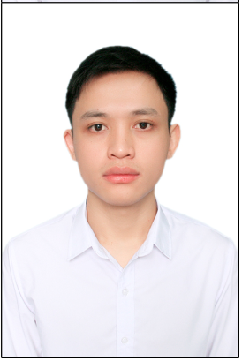
履 歴 書

フリガナ | グエン ヴァン コン
氏 名 | NGUYEN VAN CONG

生年月日 | 1996 年 06月 04日 |  | 男・女

フリガナ |  |  |  | 携帯
現住所 |  |  |  | 070-4281-4287
 |  | 埼玉県川越市稲荷町２２−５５ ウインド上福岡１０１

Eメール |  | nguyenvancong4696@gmail.com

年 | 月 | 学 歴・職 歴（各別にまとめて書く）

 |  | 学 歴
2014 | 10 | ハノイ工科大学 入学
2019 | 6 | ハノイ工科大学 卒業

 |  | 職 歴
2018 | 3 | NTTデータにインターンとして入社。
2018 | 7 | CMCグローバルに入社
2019 | 9 | 株式会社リッケイに入社

